Hva jeg vil teste
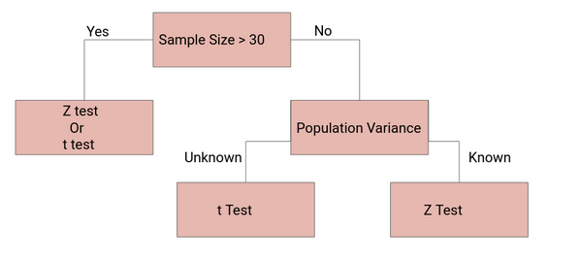
Jan | Mai
81 | 69 | Variansanalyse: en-faktor - Røde Pasienter |  |  |  |  |  |  | t-Test: To utvalg med antatt like varianser -Rød gruppe |  |  | Statistikse tester på Røde pasienter i perioden Januar 2019 mot Mai 2019
190 | 100
137 | 318 | SAMMENDRAG |  |  |  |  |  |  |  | Jan | Mai
253 | 167 | Grupper | Antall | Sum | Gjennomsnitt | Varians | Std. |  | Gjennomsnitt | 132.74647887 | 156.02906977
253 | 171 | Jan | 142 | 18850 | 132.74647887 | 19257.523924 | 138.77148095 |  | Varians | 19257.523924 | 10022.987454
235 | 200 | Mai | 172 | 26837 | 156.02906977 | 10022.987454 | 100.11487129 |  | Observasjoner | 142 | 172
182 | 205 |  |  |  |  |  |  |  | Gruppevarians | 14196.287589
139 | 150 |  |  |  |  |  |  |  | Antatt avvik mellom gjennomsnittene | 0
115 | 282 | Variansanalyse |  |  |  |  |  |  | fg | 312
110 | 24 | Variasjonskilde | SK | fg | GK | F | P-verdi | F-krit | t-Stat | -1.7234055386
134 | 191 | Mellom grupper | 42164.772109 | 1 | 42164.772109 | 2.9701266506 | 0.085805921103 | 3.8714359765 | P(T<=t) ensidig | 0.042902960552
69 | 231 | Innenfor grupper | 4429241.7279 | 312 | 14196.287589 |  |  |  | T-kritisk, ensidig | 1.6497521244
94 | 277 |  |  |  |  |  |  |  | P(T<=t) tosidig | 0.085805921103
142 | 343 | Totalt | 4471406.5 | 313 |  |  |  |  | T-kritisk, tosidig | 1.9675964974
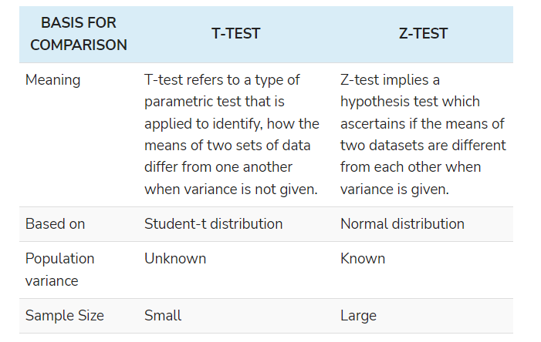
214 | 223
268 | 83 | Deskriptiv statistikk Rød Gruppe |  |  |  |  |  |  | Z-Test: Gjennomsnitt for to utvalg Konfidensintervall 99% |  |  | Z-Test: Gjennomsnitt for to utvalg Konfidensintervall 95%
72 | 271 | Parameter | Jan | (timer) | Mai | (timer)
109 | 208 |  |  |  |  |  |  |  |  | Jan | Mai |  | Jan | Mai
73 | 261 | Gjennomsnitt | 132.74647887 | 2.2124413146 | 156.02906977 | 2.6004844961 |  |  | Gjennomsnitt | 132.74647887 | 156.02906977 | Gjennomsnitt | 132.74647887 | 156.02906977
73 | 125 | Standardfeil | 11.645443987 |  | 7.6336873706 |  |  |  | Kjent varians | 19257 | 10022 | Kjent varians | 19257 | 10022
143 | 297 | Median | 137.5 |  | 160.5 |  |  |  | Observasjoner | 142 | 172 | Observasjoner | 142 | 172
83 | 132 | Modus | 29 |  | 24 |  |  |  | Antatt avvik mellom gjennomsnittene | 0 |  | Antatt avvik mellom gjennomsnittene | 0
307 | 138 | Standardavvik | 138.77148095 | 2.3128580158 | 100.11487129 | 1.6685811882 |  |  | z | -1.67 |  | z | -1.67
137 | 258 | Utvalgsvarians | 19257.523924 |  | 10022.987454 |  |  |  | P(Z<=z) ensidig | 0.05 |  | P(Z<=z) ensidig | 0.05
176 | 335 | Kurstosis | 27.612617066 |  | -1.2184549573 |  |  |  | Z-kritisk, ensidig | 2.33 |  | Z-kritisk, ensidig | 1.64
170 | 217 | Skjevhet | -3.5788112319 |  | 0.1166271719 |  |  |  | P(Z<=z) tosidig | 0.09 |  | P(Z<=z) tosidig | 0.09
71 | 114 | Minimum | -973 |  | -19 |  |  |  | Z-kritisk, tosidig | 2.58 |  | Z-kritisk, tosidig | 1.96
95 | 70 | Maksimum | 360 | 6 | 358 | 5.9666666667
294 | 213 | Sum | 18850 |  | 26837
192 | 197 | Antall | 142 |  | 172
282 | 163
272 | 257 | F-Test: To utvalg for varianser
158 | 252
164 | 101 |  | Jan | Mai
90 | 221 | Gjennomsnitt | 132.74647887 | 156.02906977
162 | 160 | Varians | 19257.523924 | 10022.987454
311 | 166 | Observasjoner | 142 | 172
360 | 85 | fg | 141 | 171
282 | 193 | F | 1.9213357307
127 | 45 | P(F<=f) en side | 2.4068213637E-05
298 | 127 | F-kritisk, en side | 1.3014422206
250 | 91
294 | 213
240 | 197
209 | 146
147 | 245
113 | 176
251 | 167
117 | 121
171 | 229
119 | 141
92 | 207
326 | 83
52 | 97
227 | 273
178 | 215
209 | 254
322 | 277
143 | 260
123 | 184
130 | 293
254 | 232
144 | 314
121 | 282
138 | 311
17 | 225
125 | 281
290 | 107
111 | 292
156 | 236
188 | 298
175 | 182
225 | 279
282 | 272
268 | 306
335 | 92
157 | 313
125 | 252
173 | 129
215 | 98
118 | 164
184 | 23
315 | 286
1 | 193
104 | 21
76 | 314
189 | 203
333 | 82
234 | 206
249 | 76
306 | 95
235 | 70
148 | 358
217 | 230
193 | 218
217 | 191
107 | 171
215 | 279
103 | 350
20 | 157
27 | 264
29 | 181
66 | 271
63 | 234
221 | 136
94 | 290
29 | 280
34 | 319
29 | 314
40 | 99
10 | 150
316 | 209
14 | 36
31 | 74
52 | 229
34 | 100
22 | 115
190 | 87
45 | 161
200 | 36
11 | 214
17 | 258
9 | 298
112 | 174
25 | 325
163 | 25
29 | 20
17 | 22
24 | 39
22 | 43
34 | 162
36 | 26
32 | 17
149 | 23
177 | 45
-973 | 25
-85 | 29
-22 | 18
-183 | 44
-63 | 38
-78 | 101
-42 | 20
 | 193
 | 96
 | 29
 | 27
 | 56
 | 12
 | 52
 | 26
 | 35
 | 92
 | 15
 | 110
 | 18
 | 52
 | 19
 | 9
 | 61
 | 24
 | 27
 | 97
 | 17
 | 35
 | 114
 | 26
 | 8
 | 127
 | 87
 | 120
 | 24
 | -19
360 | 358

Deskriptiv Statistikk
Gynekologi | 3%
Gynekologi | 13%
Gynekologi | 85%
Ortopedi | 54%
Ortopedi | 36%
Ortopedi | 10%
Gastrokirurgi | 12%
Gastrokirurgi | 37%
Gastrokirurgi | 51%
Fagområde | Ortopedisk | Gynekologisk | Gatrologisk |  | Gynekologi | 3%
Gjennomsnittelig preoperativ ventetid for Ø-hjelp |  |  |  |  | Gynekologi | 13%
Andel pasienter med preoperativ ventetid under 24h |  |  |  |  | Gynekologi | 85%
Andel pasienter med preoperativ ventetid under 48h
Andel pasienter med preoperativ ventetid over 48h |  |  |  |  | Ortopedi | 54%
 |  |  |  |  | Ortopedi | 36%
 |  |  |  |  | Ortopedi | 10%
2019
 | Ortopedisk | Gastrologisk | Gynekologisk |  | Gastrokirurgi | 12% |  |  |  |  |  |  | 2019
Antall Pasienter | 2628 | 1540 | 639 | 4,807 | Gastrokirurgi | 37% |  |  |  |  |  |  |  | Gjennomsnitt | Standardavvik | Kurstose | Skjevhet | Minimum | Maksimum | Antall
Gjennomsnittelig preoperativ ventetid (min) | 2229.0 | 678.3 | 174.6 |  | Gastrokirurgi | 51% |  |  |  |  |  |  | Preop. Ventetid (min) | 1459.1 | 1752.6 | 4.5 | 2.0 | -1347 | 10045 | 4807
Gjennomsnittelig preoperativ ventetid ± std. avik | 3438 ± 1909 | 2654 ± 1305 | 1932 ± 914
Gjennomsnittelig preoperativ ventetid ± std. avik | 976 ± 310 | 754 ± 312 | 681 ± 339
Gjennomsnittelig preoperativ ventetid ± std. avik | 224 ± 77 | 185 ± 83 | 74 ± 93
Alle verdier er oppgitt i minutter. |  |  |  |  |  |  | Ø-Hjelp |  |  |  |  |  |  |  |  |  |  | Ø-Hjelp
 |  |  |  |  |  |  | Årlig deskriptiv statistikk for pasientgrupper i 2019 |  |  |  |  |  |  |  |  |  |  | Deskriptiv statistikk for pasientgrupper i 2019 og 2022 frem til Mai
2019
Gynekologi | 1%
Gynekologi | 10%
Gynekologi | 89%
Ortopedi | 49%
Ortopedi | 39%
Ortopedi | 13%
Gastrokirurgi | 12%
Gastrokirurgi | 37%
Gastrokirurgi | 52%
 |  | Under 8h
 |  | Under 24h | Etter Trafikklysmodellen
 |  | Opp til 10 døgn |  |  |  |  | 2019
 |  |  |  |  |  |  | Deskriptiv statistik | Rød ø-hjelp | Rød ø-hjelp | Gul ø-hjelp | Grønn ø-hjelp | Grønn ø-hjelp | All ø-hjelp | All ø-hjelp
 |  |  |  |  |  |  |  |  |  |  |  |  |  |  |  |  |  | Ortopedi
 |  |  |  |  |  |  | Gjennomsnitt | 149.8 | 160.5 | 883.0 | 5146.3 | 3341.6 | 2132.3 | 1459.1 |  |  |  |  | 2022 |  |  |  | 2019
 |  |  |  |  |  |  | Standardfeil | 3.1 | 2.5 | 8.3 | 287.7 | 46.5 | 105.4 | 25.3 |  |  |  | Deskriptiv statistik | Rød ø-hjelp | Gul ø-hjelp | Grønn ø-hjelp | All ø-hjelp | Rød ø-hjelp | Gul ø-hjelp | Grønn ø-hjelp | All ø-hjelp
Prøve uke 2022 |  |  |  |  |  |  | Median | 144 | 149 | 894 | 2856 | 2778 | 939 | 893
 | Ortopedi | Gynekologi | Gatrologi |  |  |  | Modus | 127 | 127 | 377 | 1478 | 1478 | 127 | 127 |  |  |  | Gjennomsnitt | 236.4 | 1005.4 | 3886.9 | 2652.3 | 223.9 | 960.9 | 3587.6 | 2142.204953 |  | 2022 |  | 2019
Antall Pasienter | 996 | 311 | 496 | 1803 |  |  | Standardavvik | 123.1 | 97.9 | 332.3 | 11925.8 | 1865.4 | 7393.2 | 1752.6 |  |  |  | Median | 241.0 | 1073.0 | 2918.0 | 1709.0 | 230.0 | 1007.0 | 2806.0 | 1417 |  | Gynekologi | 2% | Gynekologi | 1%
Gjennomsnittelig preoperativ ventetid ± std. avik | 2652.3 | 211.0 | 715.0 |  |  |  | Utvalgsvarians | 15164.6 | 9592.2 | 110395.3 | 142225043.5 | 3479674.6 | 54659133.6 | 3071475.1 |  |  |  | Standardavvik | 76.5 | 304.7 | 2577.6 | 2490.3 | 80.0 | 308.5 | 2285.5 | 2145.253174 |  | Gynekologi | 14% | Gynekologi | 10%
Gjennomsnittelig preoperativ ventetid ± std. avik | 3386 ± 2577 | 3343 ± 3600 | 2828 ± 1770 |  |  |  | Kurstosis | 30.8 | -1.0 | -1.3 | 139.7 | 1.5 | 360.4 | 4.5 |  |  |  | Utvalgsvarians | 5853.1 | 92831.2 | 6644058.7 | 6201791.9 | 6404.9 | 95191.2 | 5223286.0 | 4602111.178 |  | Gynekologi | 84% | Gynekologi | 89%
Gjennomsnittelig preoperativ ventetid ± std. avik | 1005 ± 305 | 674 ± 292 | 761 ± 320 |  |  |  | Skjevhet | -2.9 | 0.2 | 0.0 | 10.9 | 1.4 | 17.0 | 2.0 |  |  |  | Kurstosis | -0.8 | -0.8 | 3.0 | 4.3 | -0.8 | -1.1 | 2.5 | 4.726676693
Gjennomsnittelig preoperativ ventetid ± std. avik | 231 ± 77 | 66 ± 98 | 171 ± 76 |  |  |  | Område | 1707 | 359 | 1079 | 191882 | 8603 | 194671 | 11392 |  |  |  | Skjevhet | -0.3 | -0.5 | 1.7 | 1.9 | -0.2 | -0.3 | 1.6 | 2.035696987 |  | Ortopedi | 59% | Ortopedi | 49%
2022
Gynekologi | 2%
Gynekologi | 14%
Gynekologi | 84%
Ortopedi | 59%
Ortopedi | 33%
Ortopedi | 7%
Gastrokirurgi | 13%
Gastrokirurgi | 41%
Gastrokirurgi | 46%
Alle verdier er oppgitt i minutter. |  |  |  |  |  |  | Minimum | -1347 | 1 | 361 | 1442 | 1442 | -1347 | -1347 |  |  |  | Minimum | 70.0 | 362.0 | 1442.0 | 70.0 | 1.0 | 361.0 | 1442.0 | 1 |  | Ortopedi | 33% | Ortopedi | 39%
 |  |  |  |  |  |  | Maksimum | 360 | 360 | 1440 | 193324 | 10045 | 193324 | 10045 |  |  |  | Maksimum | 357.0 | 1439.0 | 14304.0 | 14304.0 | 360.0 | 1439.0 | 13048.0 | 13048 |  | Ortopedi | 7% | Ortopedi | 13%
 |  |  |  |  |  |  | Sum | 240856 | 248829 | 1406626 | 8841372 | 5366574 | 10488854 | 7014056 |  |  |  | Antall | 74.0 | 333.0 | 589.0 | 996.0 | 151.0 | 451.0 | 569.0 | 1171
 |  |  |  |  |  |  | Antall | 1608 | 1550 | 1593 | 1718 | 1606 | 4919 | 4807 |  |  |  |  |  |  |  |  |  |  |  |  |  | Gastrokirurgi | 13% | Gastrokirurgi | 12%
 |  |  |  |  |  |  |  |  |  |  |  |  |  |  |  |  |  |  |  |  |  |  |  |  |  |  |  | Gastrokirurgi | 41% | Gastrokirurgi | 37%
 |  |  |  |  |  |  | 2019 ortopedi |  |  |  |  |  |  |  |  |  |  | Gynekologi |  |  |  |  |  |  |  |  |  | Gastrokirurgi | 46% | Gastrokirurgi | 52%
 |  |  |  |  |  |  | Deskriptiv statistik | Rød ø-hjelp | Rød ø-hjelp | Gul ø-hjelp | Grønn ø-hjelp | Grønn ø-hjelp | All ø-hjelp | All ø-hjelp |  |  |  |  | 2022 |  |  |  | 2019
 |  |  |  |  |  |  |  |  |  |  |  |  |  |  |  |  |  | Deskriptiv statistik | Rød ø-hjelp | Gul ø-hjelp | Grønn ø-hjelp | All ø-hjelp | Rød ø-hjelp | Gul ø-hjelp | Grønn ø-hjelp | All ø-hjelp
 |  |  |  |  |  |  | Gjennomsnitt | 224.6 |  | 976.0 | 3437.8 |  | 2034.5 | 2229.0 |  |  |  | Gjennomsnitt | 66.1 | 673.9 | 3343.1 | 221.9 | 77.5 | 718.1 | 2397.7 | 164.1071429
 |  |  |  |  |  |  | Standardfeil | 4.8 |  | 10.1 | 50.7 |  | 89.9 | 37.8 |  |  |  | Median | 44.5 | 570.5 | 2017.0 | 61.0 | 36.0 | 642.0 | 1461.0 | 45
 |  |  |  |  |  |  | Median | 229 |  | 1031 | 2813 |  | 1237 | 1534.5 |  |  |  | Standardavvik | 98.4 | 291.8 | 3599.7 | 733.8 | 94.0 | 342.9 | 1672.0 | 359.0911905
 |  |  |  |  |  |  | Modus | 306 |  | 1431 | 1478 |  | 283 | 1478 |  |  |  | Utvalgsvarians | 9688.1 | 85135.0 | 12957995.8 | 538411.5 | 8829.7 | 117574.9 | 2795452.3 | 128946.4831
 |  |  |  |  |  |  | Standardavvik | 77.4 |  | 310.0 | 1908.5 |  | 5569.0 | 1937.2 |  |  |  | Kurstosis | 0.7 | 0.4 | 6.7 | 178.1 | 0.9 | -0.7 | #DIV/0! | 66.68743672
 |  |  |  |  |  |  | Utvalgsvarians | 5988.7 |  | 96093.2 | 3642261.9 |  | 31013989.9 | 3752642.3 |  |  |  | Skjevhet | 0.8 | 1.2 | 2.6 | 12.0 | 1.1 | 0.8 | 1.7 | 6.720633354
 |  |  |  |  |  |  | Kurstosis | -0.8 |  | -1.0 | 1.3 |  | 670.4 | 2.4 |  |  |  | Minimum | -166.0 | 368.0 | 1523.0 | -166.0 | -183.0 | 369.0 | 1404.0 | -183
 |  |  |  |  |  |  | Skjevhet | -0.2 |  | -0.4 | 1.3 |  | 23.8 | 1.6 |  |  |  | Maksimum | 355.0 | 1384.0 | 11447.0 | 11447.0 | 356.0 | 1386.0 | 4328.0 | 4328
 |  |  |  |  |  |  | Område | 359 |  | 1079 | 8603 |  | 179882 | 10044 |  |  |  | Antall | 262.0 | 42.0 | 7.0 | 311.0 | 250.0 | 27.0 | 3.0 | 280
 |  |  |  |  |  |  | Minimum | 1 |  | 361 | 1442 |  | 1 | 1
 |  |  |  |  |  |  | Maksimum | 360 |  | 1440 | 10045 |  | 179883 | 10045
 |  |  |  |  |  |  | Sum | 58406 |  | 928215 | 4871309 |  | 7802393 | 5857930 |  |  |  | Gastrokirurgi
 |  |  |  |  |  |  | Antall | 260 |  | 951 | 1417 |  | 3835 | 2628 |  |  |  |  | 2022 |  |  |  | 2019
 |  |  |  |  |  |  |  |  |  |  |  |  |  |  |  |  |  | Deskriptiv statistik | Rød ø-hjelp | Gul ø-hjelp | Grønn ø-hjelp | All ø-hjelp | Rød ø-hjelp | Gul ø-hjelp | Grønn ø-hjelp | All ø-hjelp
 |  |  |  |  |  |  | 2019 Gastrokirurgi |  |  |  |  |  |  |  |  |  |  | Gjennomsnitt | 172.1 | 760.5 | 2827.6 | 751.8 | 184.9 | 777.7 | 2788.1 | 710.8528
 |  |  |  |  |  |  | Deskriptiv statistik | Rød ø-hjelp | Rød ø-hjelp | Gul ø-hjelp | Grønn ø-hjelp | Grønn ø-hjelp | All ø-hjelp | All ø-hjelp |  |  |  | Median | 162.5 | 687.0 | 2265.0 | 394.0 | 170.0 | 721.0 | 2359.5 | 339
 |  |  |  |  |  |  |  |  |  |  |  |  |  |  |  |  |  | Standardavvik | 76.1 | 319.8 | 1770.2 | 1068.9 | 84.9 | 315.8 | 1489.5 | 977.2873321
 |  |  |  |  |  |  | Gjennomsnitt | 177.6 | 185.2 | 754.0 | 2853.7 | 2654.9 |  | 678.3 |  |  |  | Utvalgsvarians | 5796.0 | 102256.5 | 3133746.2 | 1142463.6 | 7201.0 | 99736.9 | 2218463.7 | 955090.5296
 |  |  |  |  |  |  | Standardfeil | 4.5 | 3.0 | 13.1 | 221.1 | 97.3 |  | 23.2 |  |  |  | Kurstosis | -0.1 | -1.0 | 7.3 | 26.4 | -0.5 | -0.9 | 3.0 | 16.27891896
 |  |  |  |  |  |  | Median | 171 | 171 | 682 | 2238 | 2228.5 |  | 346.5 |  |  |  | Skjevhet | 0.3 | 0.5 | 2.4 | 4.2 | 0.1 | 0.5 | 1.7 | 3.481235582
 |  |  |  |  |  |  | Modus | 127 | 127 | 392 | 1446 | 1446 |  | 127 |  |  |  | Minimum | -66.0 | 360.0 | 1450.0 | 7.0 | -137.0 | 367.0 | 1450.0 | 1
 |  |  |  |  |  |  | Standardavvik | 126.8 | 83.5 | 312.0 | 2975.2 | 1305.1 |  | 911.4 |  |  |  | Maksimum | 358.0 | 1435.0 | 10996.0 | 10996.0 | 360.0 | 1427.0 | 8480.0 | 8480
 |  |  |  |  |  |  | Utvalgsvarians | 16068.2 | 6965.1 | 97367.2 | 8852025.0 | 1703197.6 |  | 830701.1 |  |  |  | Antall | 230.0 | 203.0 | 63.0 | 495.0 | 323.0 | 229.0 | 74.0 | 625
 |  |  |  |  |  |  | Kurstosis | 61.4 | -0.9 | -0.9 | 117.5 | 2.7 |  | 13.7
 |  |  |  |  |  |  | Skjevhet | -5.8 | 0.3 | 0.6 | 9.9 | 1.5 |  | 3.2
 |  |  |  |  |  |  | Område | 1707 | 359 | 1074 | 37204 | 7034 |  | 9827 |  |  |  | Alle Pasienter
 |  |  |  |  |  |  | Minimum | -1347 | 1 | 362 | 1446 | 1446 |  | -1347 |  |  |  |  | 2022 |  |  |  | 2019
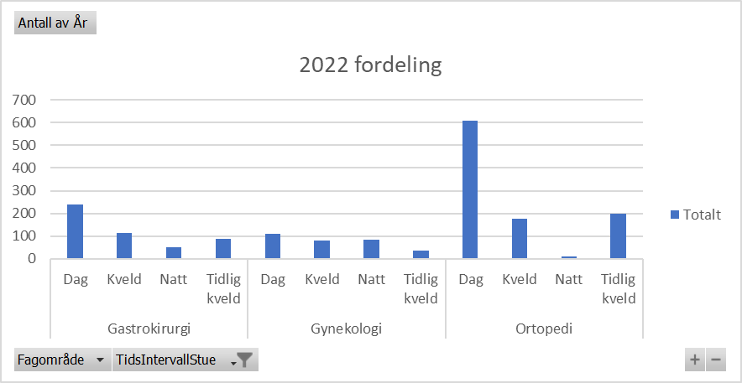
 |  |  |  |  |  |  | Maksimum | 360 | 360 | 1436 | 38650 | 8480 |  | 8480 |  |  |  | Deskriptiv statistik | Rød ø-hjelp | Gul ø-hjelp | Grønn ø-hjelp | All ø-hjelp | Rød ø-hjelp | Gul ø-hjelp | Grønn ø-hjelp | All ø-hjelp
 |  |  |  |  |  |  | Sum | 141397 | 146153 | 425280 | 516524 | 477874 |  | 1044551 |  |  |  | Gjennomsnitt |  |  |  | 1709.8 |  |  |  | 1442.5625602 | 28.497004992 | 24.042709336
 |  |  |  |  |  |  | Antall | 796 | 789 | 564 | 181 | 180 |  | 1540 |  |  |  | Median |  |  |  | 1023.0 |  |  |  | 837
 |  |  |  |  |  |  |  |  |  |  |  |  |  |  |  |  |  | Standardavvik |  |  |  | 2226.5 |  |  |  | 1886.2993963 | 37.107644942 | 31.438323271
 |  |  |  |  |  |  | 2019 gynekologi |  |  |  |  |  |  |  |  |  |  | Utvalgsvarians |  |  |  | 4957118.3 |  |  |  | 3558125.4123 | 65.604649934 | 55.481032607
 |  |  |  |  |  |  | Deskriptiv statistik | Rød ø-hjelp | Rød ø-hjelp | Gul ø-hjelp | Grønn ø-hjelp | Grønn ø-hjelp | All ø-hjelp | All ø-hjelp |  |  |  | Kurstosis |  |  |  | 7.2 |  |  |  | 7.6952639377 | 2.7335270806 | 2.311709692
 |  |  |  |  |  |  |  |  |  |  |  |  |  |  |  |  |  | Skjevhet |  |  |  | 2.4 |  |  |  | 2.5124333184
 |  |  |  |  |  |  | Gjennomsnitt | 74.4 | 88.4 | 681.2 | 47165.7 | 1932.3 | 1455.5 | 174.6 |  |  |  | Minimum |  |  |  | -166.0 |  |  |  | -973
 |  |  |  |  |  |  | Standardfeil | 4.0 | 3.8 | 38.4 | 14940.7 | 304.9 | 505.3 | 13.4 |  |  |  | Maksimum |  |  |  | 14304.0 |  |  |  | 13048
 |  |  |  |  |  |  | Median | 39 | 47 | 512 | 12121.5 | 1600 | 57 | 54 |  |  |  | Antall |  |  |  | 1803.0 |  |  |  | 2078
 |  |  |  |  |  |  | Modus | 21 | 21 | 389 | #N/A | #N/A | 21 | 21
 |  |  |  |  |  |  | Standardavvik | 93.6 | 85.5 | 339.1 | 63388.1 | 914.7 | 12861.8 | 340.0
 |  |  |  |  |  |  | Utvalgsvarians | 8767.3 | 7318.7 | 114984.5 | 4018047875.9 | 836726.0 | 165424814.7 | 115589.1
 |  |  |  |  |  |  | Kurstosis | 1.1 | 1.0 | -0.3 | 0.1 | 8.1 | 140.3 | 40.2
 |  |  |  |  |  |  | Skjevhet | 0.9 | 1.4 | 1.0 | 1.2 | 2.8 | 11.5 | 4.9
 |  |  |  |  |  |  | Område | 588 | 354 | 1075 | 178426 | 2871 | 180114 | 4559
 |  |  |  |  |  |  | Minimum | -231 | 3 | 363 | 1457 | 1457 | -231 | -231
 |  |  |  |  |  |  | Maksimum | 357 | 357 | 1438 | 179883 | 4328 | 179883 | 4328
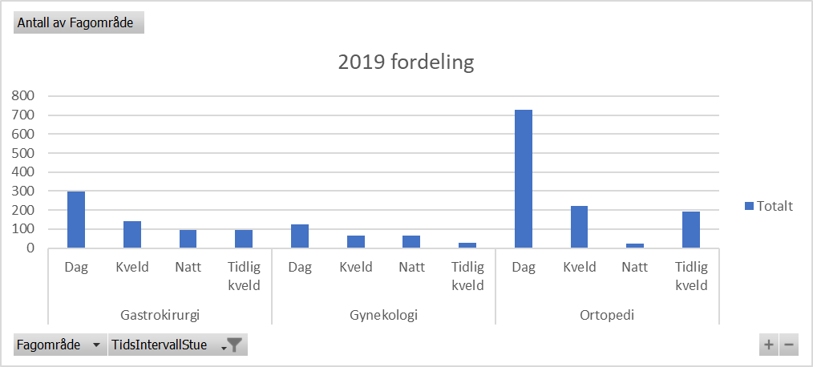
 |  |  |  |  |  |  | Sum | 41053 | 44270 | 53131 | 848983 | 17391 | 943167 | 111575
 |  |  |  |  |  |  | Antall | 552 | 501 | 78 | 18 | 9 | 648 | 639

Etter modellen
Data | Fagområde | Trafikklys | Gjennomsnitt | STD | Antall | Min | Maks | Prosent av daglig drift (antall) | Prosent av daglig drift (stuetid) | Daglig drift koefisient | Pre-op. Ventetid
2022 | Orto | Grønn |  |  |  |  |  | 51% | 27% | 1 | 638 | 1.000
 |  | Gul |  |  |  |  |  | 56% | 29% | 1.1 | 658 | 1.031
 |  | Rød |  |  |  |  |  | 83% | 44% | 1.64 | 1033 | 0.922 | Korrelasjon
 | Gyn | Grønn |  |  |  |  |  | 100% | 53% | 1.98 | 1105 | #REF! |  | Kolonne 1 | Kolonne 2 | Kolonne 3
 |  | Gul |  |  |  |  |  | 189% | 100% | 3.75 | 1442 | 0.969 | Kolonne 1 | 1
 |  | Rød |  |  |  |  |  | 236% | 125% | 4.67 | 1509 | #REF! | Kolonne 2 | -0.9880764376 | 1
 | Gastro | Grønn |  |  |  |  |  | 253% | 134% | 5 | 1526 |  | Kolonne 3 | -0.9873313973 | 0.99994831511 | 1
 |  | Gul
 |  | Rød |  |  |  |  |  |  |  | 0.27027027027 |  |  |  |  |  |  | 12600
Data | Fagområde | Trafikklys | Gjennomsnitt | STD | Maks | Antall | Maks
2022 modelert | Orto | Grønn | 6249 | 11652 | 75582 | 293
 |  | Gul | 495 | 441 | 2574 | 619
 |  | Rød | 0 | 0 | 0 | 2 |  |  |  |  |  |  |  |  |  |  |  | 85% | 588 | 523
 | Gyn | Grønn | n/a | n/a | n/a | n/a
 |  | Gul | 315 | 297 | 1064 | 24
 |  | Rød | 22 | 61 | 351 | 262 |  |  | Statistisk signifikans mellom modelert drift mot nedsatt OEE |  |  |  |  |  |  |  |  | 75% | 618 | 551
 | Gastro | Grønn | 347 | 312 | 1029 | 13
 |  | Gul | 395 | 468 | 2574 | 149 |  |  | T-Verdi 100% mot xx% | F-Verd 100% mot xx% |  |  |  |  |  |  |  |  |  | 501
 |  | Rød | 45 | 110 | 819 | 235 |  |  |  |  |  |  |  |  |  |  |  |  |  | 514
Data | Fagområde | Trafikklys | Gjennomsnitt | STD | Maks | Antall |  |  |  |  |  |  |  |  |  |  |  |  |  | 526
2022 (75% OEE) | Orto | Grønn | 6555 | 11868 | 75582 | 293
 |  | Gul | 514 | 456 | 2574 | 619
 |  | Rød | 0 | #DIV/0! | 0 | 2
 | Gyn | Grønn | n/a | n/a | n/a | n/a
 |  | Gul | 320 | 305 | 1064 | 24
 |  | Rød | 22 | 61 | 351 | 262
 | Gastro | Grønn | 368 | 332 | 1048 | 13
 |  | Gul | 406 | 473 | 2574 | 149
 |  | Rød | 45 | 111 | 819 | 235

